OLS
X | Y
2 | 4 |  | beta | alpha
3 | 7 | coeff | 1.75 | 1
1 | 3 | SE | 0.11180339887 | 0.54772255751
5 | 9 | t-stat | 15.652475842
9 | 17 | p-value

MLE
X | Y | Y_hat | u_hat | Ln L | Sum Ln L
2 | 4 | 4.5000062125 | -0.50000621252 | -0.7336293423 | -4.0847606561
3 | 7 | 6.2500026464 | 0.74999735356 | -1.2544445156
1 | 3 | 2.7500097786 | 0.24999022139 | -0.4211115532
5 | 9 | 9.7499955143 | -0.74999551426 | -1.2544399174
9 | 17 | 16.74998125 | 0.25001875008 | -0.42113532748

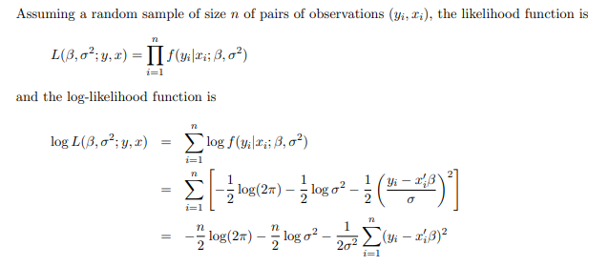
MLE
alpha | 1.0000133447
beta | 1.7499964339
S^2 | 0.30000068526

SES
Week | Sales | Forecast | Error | Error^2
1 | 39 | 39
2 | 44 | 39 | 5 | 25
3 | 40 | 40 | 0 | 0
4 | 45 | 40 | 5 | 25
5 | 38 | 41 | -3 | 9
6 | 43 | 40.4 | 2.6 | 6.76
7 | 39 | 40.92 | -1.92 | 3.6864
 | forecast-> | 40.536 |  | 11.5744 | <- MSE
 |  |  |  | 3.402116988 | <-RMSE
alpha = | 0.2

 |  |  |  |  |  | * No seasonality; No trend

HoltWinters
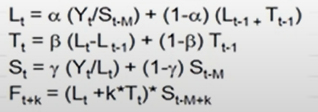

Date | Sales | Level | Trend | SEASONALITY

